TYPES D'ARTICLES
Types d’articles

Types d’armes | Exemple
Mitrailleuse : Arme à feu qui tire automatiquement plusieurs coups sans rechargement manuel, par simple pression de la détente. Une mitrailleuse continue de se charger et de tirer des munitions jusqu’à ce que la détente, ou tout autre mécanisme d’activation, soit relâché, qu’il n’y ait plus de munitions ou que l’arme s’enraye. Les mitrailleuses peuvent être dotées de systèmes de tir automatiques, mais offrent souvent la possibilité de tirer en mode semi-automatique.
 | Source: US Government Public Domain
Pistolet : Arme à feu conçue pour fonctionner en mode semi-automatique. La chambre est intégrée au canon. Les cartouches sont généralement chargées dans un magasin situé dans la poignée. Tant que des cartouches se trouvent dans le chargeur et que l’arme fonctionne correctement, l’action du pistolet a pour effet de chambrer la cartouche ainsi que d’extraire et d’éjecter la douille une fois la cartouche tirée. Les pistolets ont des systèmes de tir au coup par coup, à répétition, semi-automatique ou automatique. Les différents types de pistolets sont le pistolet à un coup, le pistolet à répétition, le pistolet semi-automatique et le pistolet automatique. | Source: HAAP Media Ltd, www.FreeImages.com
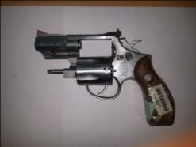
Revolver : Arme à feu courte ou de poing dotée d’un barillet rotatif comportant plusieurs chambres. Ces chambres sont conçues pour être chargées manuellement avec des cartouches de calibre approprié ; lorsque le barillet tourne et vient se placer sous le chien, on peut presser la détente, ce qui libère le chien et fait partir la cartouche. Selon le système de fonctionnement de la queue de détente, les revolvers sont à action simple ou double.

 | Source: RENAR
Arme longue à canon rayé (y compris carabine) : Arme d’épaule à canon relativement long, dont l’intérieur du canon comporte une série de rayures spiroïdales (le « rayage ») imprimant un mouvement rotatif au projectile. Certaines armes longues à canon rayé ont un chargeur amovible similaire à celui des pistolets décrits ci-après, et d’autres ont un chargeur intégré. La carabine s’apparente à ce type d’arme mais a un canon plus court. Les armes longues à canon rayé et les carabines ont des systèmes de tir au coup par coup, à répétition, semi-automatique ou entièrement automatique.
 | 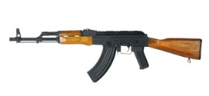 Source: iStockphoto LP, www.istockphoto.com
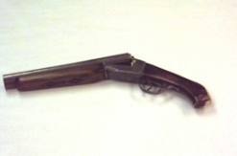
Arme courte à canon lisse (pistolón) : Arme de poing munie d’un ou de plusieurs canons lisses. Les armes courtes à canon lisse ont des systèmes de tir au coup par coup.

 | Source: HAAP Media Ltd, www.FreeImages.com
Arme longue à canon lisse : Arme d’épaule longue munie d’un ou de deux canons lisses, généralement conçue pour tirer de nombreux petits projectiles (des « plombs ») et non un seul gros projectile (une « balle »). Les armes longues à canon lisse ont des systèmes de tir au coup par coup, à répétition ou semi-automatique. | 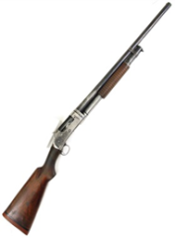 Source: HAAP Media Ltd, www.FreeImages.com
Pistolet-mitrailleur : Mitrailleuse légère à canon court, portative, qui utilise des cartouches d’armes de poing, à puissance relativement faible, et qui permet un tir au poing, à la hanche ou à l’épaule. Les pistolets-mitrailleurs ont un système de tir semi-automatique. (Lorsque le système de tir est automatique, l’arme entre dans la catégorie des pistolets ou des mitrailleuses automatiques).

 | Source: iStockphoto LP, www.istockphoto.com
Types de pièces et éléments | Example
Canon : Tube métallique dans lequel un projectile (ou des plombs) est, sous la poussée de la charge, propulsé à l’extérieur de l’arme par l’avant. Le canon est fixé à la carcasse ou boîte de culasse.
Culasse mobile : Partie mécanique d’une arme à feu (surtout des pistolets semi-automatiques) qui bloque la partie arrière de la chambre au moment du tir mais s’ouvre sur le côté pour permettre l’insertion d’une autre cartouche.
Bloc de culasse : Partie mobile du système de tir qui se scelle au moment du tir et empêche ainsi les gaz de s’échapper. La plupart des armes à feu de petit calibre modernes sont dotées d’une culasse mobile. | 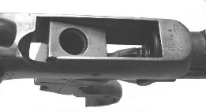
Barillet : Partie cylindrique et rotative d’un revolver contenant plusieurs chambres à cartouches.
Carcasse ou boîte de culasse : Partie principale d’une arme de poing à laquelle sont fixés le canon et la poignée. La boîte de culasse contient d’autres pièces et éléments, tels que la culasse, le mécanisme de détente et le système de mise à feu.
Chargeur : Dispositif de stockage des munitions et d’alimentation d’une arme à feu à répétition, qui se trouve à l’intérieur de celle-ci ou y est attaché. Les chargeurs peuvent être amovibles ou intégrés à l’arme à feu.
Silencieux : Pièce conçue pour atténuer le son et la lueur de bouche produits lorsqu’un coup est tiré, en ralentissant la libération du gaz de propulsion ou en réduisant la vitesse de la balle.

Glissière : Pièce contenant généralement le percuteur et l’extracteur, qui fait office de culasse dans la majorité des pistolets semi-automatiques. Elle est montée sur ressort de telle sorte qu’une nouvelle cartouche est chambrée tant que le chargeur n’est pas vide.

